thư báo giá
 |  | CÔNG TY CỔ PHẦN ĐỊA ỐC KIM QUANG |  |  |  |  | [Column]
 |  | 57 D3, Phường 25, Quận Bình Thạnh, TP. HCM |  |  |  | Ký hiệu mã : {{ReportCode}}
 |  | Điện thoại: 086 6790 847 Hotline: 0946 395 665 |  |  |  | Ban hành : {{ReportDate}}
 |  | Website: chothuevanphonghcm.com |  |  |  | Lần duyệt : {{ReportNumber}}

 |  | THƯ CHÀO GIÁ

 | Kính gửi: {{ReportReceiver}}
 | Sau khi được tiếp xúc tư vấn và nhận được thông tin yêu cầu của quý doanh nghiệp chúng tôi trân trọng gởi đến quý doanh nghiệp Bảng Báo Giá Văn Phòng như sau :

 | HÌNH CHỤP PHÍA TRƯỚC BUILDING | 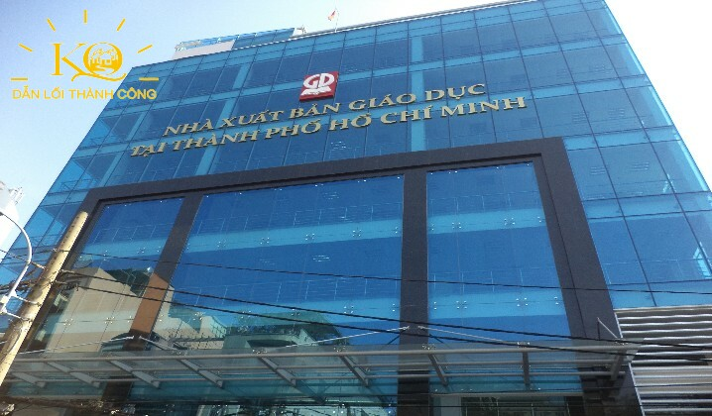 | 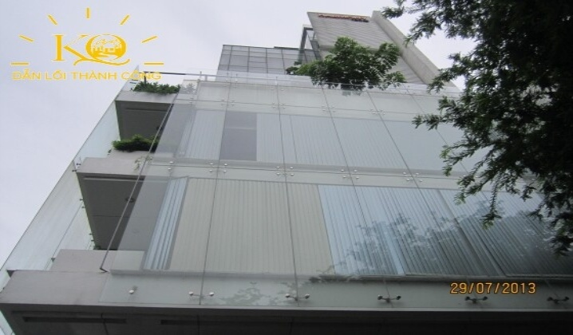 | 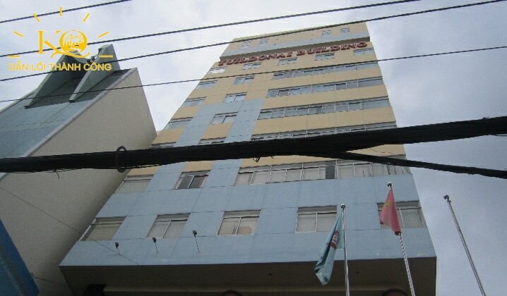 | 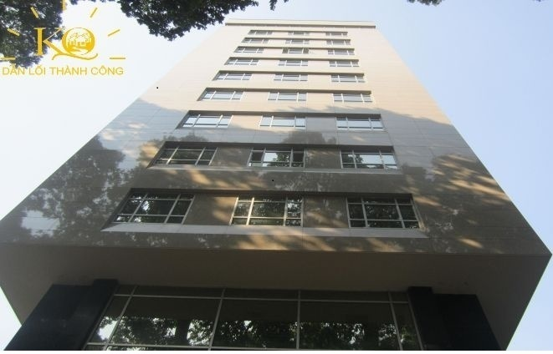 | 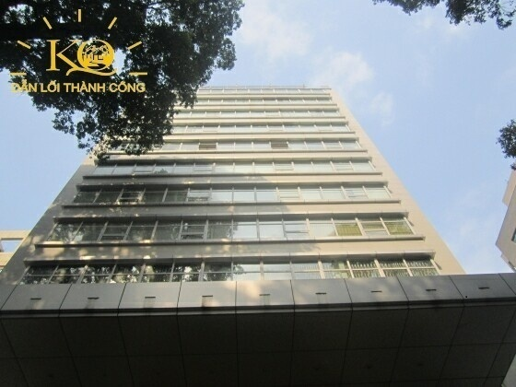
STT | TÊN BUILDING |  |  |  |  |  | Name
1 | Hạng |  |  |  |  |  | OfficeRank
2 | Vị Trí |  |  |  |  |  | AddressInfo
3 | Công năng cho thuê | Văn phòng | Văn phòng | Văn phòng | Văn phòng | Văn phòng
4 | Thời gian hoàn thành |  |  |  |  |  | CompleteTime
5 | Hướng toà nhà |  |  |  |  |  | BuildingDirection
6 | Quy mô |  |  |  |  |  | Structure
7 | Diện tích sàn điển hình |  |  |  |  |  | FloorArea
8 | Loại diện tích cho thuê |  |  |  |  |  | HireType
9 | Giá thuê thuần (m2/tháng) |  |  |  |  |  | HirePrice
10 | Phí quản lý (m2/tháng) |  |  |  |  |  | HireManagermentFee
11 | Giá Tổng (m2/tháng) |  |  |  |  |  | TotalPrice
12 | Diện tích giới thiệu |  |  |  |  |  | AvailableArea
13 | Tầng trống |  |  |  |  |  | AvailableFloor
14 | Độ cao trần |  |  |  |  |  | CeilingHeight
15 | Thông số thang máy |  |  |  |  |  | Elevator
16 | Hoạt động máy phát điện |  |  |  |  |  | PowerBackup
17 | Hệ thống máy lạnh |  |  |  |  |  | CoolerSystem
18 | Vị trí đậu xe |  |  |  |  |  | PackingPlace
19 | Phí gửi xe (excl, VAT) |  |  |  |  |  | PackingFee
20 | Phí ngoài giờ |  |  |  |  |  | OtherFee
21 | Giá điện |  |  |  |  |  | ElectricityFee
22 | Đặt cọc |  |  |  |  |  | PayByDeposit
23 | Thanh toán |  |  |  |  |  | PayByCredit
24 | Thời gian trang trí |  |  |  |  |  | TimeToSetup
25 | Giờ làm việc |  |  |  |  |  | TimeWork
26 | Thời hạn hợp đồng |  |  |  |  |  | ContractDuration

 |  | ü | Các diện tích giới thiệu trên sẽ thay đổi khi có Doanh Nghiệp khác thuê.
 | Lưu ý: | ü | Giá thuê sẽ được thương lượng tốt nhất theo nhu cầu của Quý Doanh Nghiệp hợp tác cùng Kim Quang.
 |  | ü | Mọi sự hỗ trợ của Công ty Kim Quang với Quý Doanh Nghiệp sẽ không tính phí.

 | Mọi chi tiết xin liên hệ: |  |  | CÔNG TY CỔ PHẦN DỊCH VỤ ĐỊA ỐC KIM QUANG
 | Lê Thuỳ Trâm (Trưởng Phòng Kinh Doanh) |  |  | Tổng giám đốc
 | Tel : (+84 8) 6790 847 I Call: 0938.59.92.93
 | Mail: jenny.kimquang@gmail.com
 |  |  |  | KHỔNG PHÚ ĐOÀN DUY

